Hoja1
Datos de ambiente: Computadora de escritorio_ Procesador Intel i5-3570 3.40Ghz_ Grafica Asus Nvidia GeForce GTX 680 2GB GDDR5_ RAM 8GB DDR3 1600MHz (4GB X2)_ OS Windows 10 Pro SOA 64bits desatendido(por Tecnicos Inside)_ Navegador Firefox 106.0.2 (64-bit)
Id | Tipo | Nombre | Objetivo | Precondiciones | Datos de entrada | Resultado esperado | Resultado obtenido | Propridad | Estado del CP
CP001 | Positivo | Registro completo de datos | Comprobar si al rellenar todos los datos, se puede registrar como usuario del sistema | N/A | Datos requeridos por el formulario | Poder regsitrarnos correctamente en el sistema | Se pudo registrar correctamente en el sistema | Alta | Pasó
CP002 | Negativo | Registro sin datos | Comprobar si el sistema permite el registro dejando al menos un campo requerido sin completar | N/A | Completar todos los campos, NO completar el campo NOMBRE | El sistema no debe permitir el registro de usuario | No permitió el registro de usuario | Alta | Falló
CP003 | Positivo | login con datos | Comprobar que al ingresar usuario y contraseña se puede loguear al sistema | Que exista un usuario con su contraseña ya creado en la base de datos del sistema | Usuario: Parker Contraseña: probando123 | Se espera poder ingresar correctamente al sistema | Se pudo ingresar al sistema sin ningun probema | Alta | Pasó
CP004 | Negativo | Login sin datos | Comprobar si se puede loguear al sistema SIN ingresar usuario y contraseña | N/A | N/A | Se espera que el sistema NO me permita ingresar y me solicite que ingrese un usuario y contraseña | No se pudo ingresar al sistema | Alta | Falló
CP005 | Positivo | Buscar publicación | Comprobar que se muestren los datos de la DB según el título | Que los datos esten cargados en la base de datos | avengers | Mostrar las publicaciones que contengan la palabra avengers | Se mostraron las publicaciones debidamente | Media | Pasó
CP006 | Positivo | Publicar | Comprobar que se muestren todos los datos cargados en la publicación | Estar logueado | Titulo: Avengers Era De Ultron Genero: Acción, Aventura, Sci-Fi Año: 2015 Debo ser sincero esta fue la unica que no me gusto mucho, ya que en el primer trailer ultron se veia igual que en los comics, la otra cosa fue que no añadieran al cientifico Hank Pym mejor dicho (el hombre hormiga) ya que el fue quien creo a ultron en los comics, seguramente hubiera quedado bien con la pelicula. | Se espera que la publicación se muestre con todos los datos cargados por el usuario, con el nombre del mismo, que aparezca al principio y los botones de editar eliminar | Las publicaciones se muestran correctamente en orden de carga desde la ultima publicada con toda la información cargada en el formulario, con el nombre del usuario y aparecen activos los botones de editar y eliminar publicación | Media | Pasó
CP007 | Positivo | Comentar la publicación | Comprobar que se muestre el comentario y el nombre del usuario | Estar logueado | La historia es muy confusa, reitera asuntos que ya estaban resueltos en la primera. Los personajes (Quicksilver y Bruja Escarlata), los presentan como alterados. Ambos son hermanos si pero son mutantes, y son hijos del villano Magneto (de seguro esto dejo perplejos a muchos). | Se espera que el comentario se muestre al entrar en detalles justo debajo de la publicación al principio y con el nombre de usuario | El comentario se muestra en orden de carga desde el ultimo creado, pero sin el nombre del usuario que realizó la publicación | Media | Falló
CP008 | Negativo | Comentar la publicación sin datos | Comprobar si se puede comentar sin datos | Estar logueado | N/A | Se espera que el formulario no permita crear un comentario sin datos | El formulario no permite crear un comentario sin haber ingresado por lo menos un carácter | Media | Falló
CP009 | Positivo | Eliminar publicación | Comprobar que la publicación se elimine | Estar logueado | N/A | Se espera que la publicación se elimine de la DB y ya no se muestre entre las publicaciones | La publicación se eliminó correctamente de la DB y ya no se muestra entre las publicaciones | Media | Pasó
CP010 | Positivo | Cargar imagen de perfil | Comprobar que se cargue la imagen en la base de datos y la muestre | Estar logueado | 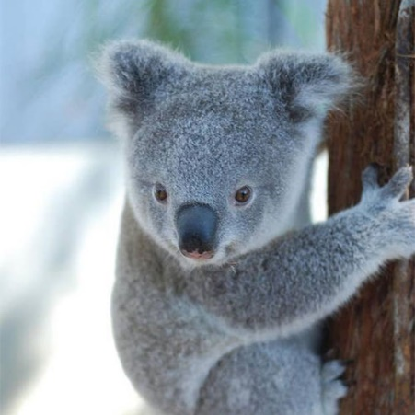 | Se espera a que la imagen se guarde en la DB y se muestre como imagen de perfil del usuario logueado | La imagen se guardó en la DB y se muestra como imagen de perfil del usuario en particular | Media | Pasó
CP011 | Negativo | Cargar imagen de perfil sin seleccionar un archivo | Comprobar si se puede crear un avatar sin imagen | Estar logueado | N/A | Se espera que no permita crear un avatar sin un archivo de imagen | El avatar fue creado en la DB sin un archivo de imagen | Media | Pasó

